Tillägg A (bilaga 1)
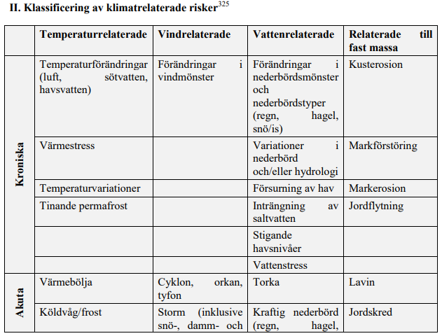
TILLÄGG A: ALLMÄNNA KRITERIER FÖR TILLÄMPNINGEN AV PRINCIPEN OM ATT INTE ORSAKA BETYDANDE SKADA PÅ KLIMATANPASSNINGSÅTGÄRDER
Kriterier | Bedömning lagstiftning | MB | PBL | Övrigt | Bedömning standard/ certifieringssystem | Standard/ Certifieringssystem | Kommentar
De fysiska klimatrisker som är väsentliga för verksamheten har identifierats bland dem som förtecknas i tabellen i avsnitt II i detta tillägg genom en robust klimatrisk- och sårbarhetsanalys med följande steg: | Nej | 6 kap MB. Klimat är en effekt att beakta | 2 kap. 5-6 §. Risker, översvämningar mm ska beaktas vid lov, förhandsbesked och planläggning. 11 kap 10 § punkt 5 | Generellt ska EU:s nya rapporteringsstandard täcka in kraven i Taxonomin. (2023)CSRD. I dagsläget kräver ÅRL att hållbarhetsrisker redovisas men ej specificerat på den här nivån. | Nej | I vissa certifieringar finns krav som möjligen skulle kunna bidra till att klara taxonomins krav. De kan vara utspridda på olika områden, ex. föroreningar i mark mm. VGU (Vägars och gators utformning, Trafikverkets riktlinjer) räcker inte hela vägen. Det finns ingen standard eller certifieringssystem som hantera bedömning och kommunikation av den ekonomiska risken. Den här bedömningen gäller samtliga krav nedan. | Generellt: vissa klimatrisker av de förtecknade i Tabell II utreds, vilka avgörs i samråd med myndigheter. Det finns dock inget skarpt krav på en klimat- och sårbarhetsanalys
a) Prövning av behovet av analys av verksamheten för att identifiera vilka fysiska klimatrisker från förteckningen i avsnitt II i detta tillägg som kan påverka den ekonomiska verksamhetens resultat under dess förväntade livslängd. | Nej | 6 kap. 2 § | 2 kap. 3§ 11 kap. 10§ punkt 5 |  | Nej |  | En prövning av behovet av att utreda klimatrelaterade risker finns i olika delar av både PBL och MB, och hanteras via olika typer av samrådsunderlag beorende på om det är miljöbedömning, bygglov, planläggning mm. Det finns dock inget som styr mot syftet att förtydliga ekonomisk risk.
b) Om det bedöms att verksamheten berörs av en eller flera av de fysiska klimatrisker som förtecknas i avsnitt II i detta tillägg, en klimatrisk- och sårbarhetsanalys för att avgöra hur betydande de fysiska klimatriskerna är för den ekonomiska verksamheten. | Nej |  |  | Finansinspektionen tittar på detta kopplat till ändringar i årsredovisningslagen. | Nej | I vissa certifieringar (både BREEAM och LEED) finns krav som möjligen skulle kunna bidra till att klara taxonomins krav. De kan vara utspridda på olika områden, ex. föroreningar i mark kopplat till översvämningar mm. Vi bedömer att det inte är till stor hjälp att använda sig av särksilda certifieringar i dagsläget. | Det är en kommunal angelägenhet att planera marken, och att göra avvägningar mellan enskilda/allmänna eller även allmänna/allmänna intressen. Rimligen kan man då tycka att bedömning av fysiska klimatrisker ska tas upp i samband med planbesked, eller föregå ett planbesked. Det finns fall då kommuner planlagt och beviljat bygglov på olämplig plats och då blivit skadeståndsskyldiga när det kommit fram att de inte utrett lämpligheten tillräckligt. Kommuner har dock inget ansvar för enskilda verksamehters ekonomi.
c) En bedömning av anpassningslösningar som kan minska den identifierade fysiska klimatrisken | Osäkert/delvis | 6 kap. MB | 2 kap 3, 5, 6 §§ 11 kap. 10 § | Görs inom ramen för en prövningsprocess. | Osäkert/delvis | I vissa certifieringar (både BREEAM och LEED) finns krav som möjligen skulle kunna bidra till att klara taxonomins krav. De kan vara utspridda på olika områden, ex. föroreningar i mark kopplat till översvämningar mm. Vi bedömer att det inte är till stor hjälp att använda sig av särksilda certifieringar i dagsläget. | Vid miljöbedömning ska alternativa utformningar/lokaliseringar beskrivas, och det kan också bli aktuellt med olika typer av skyddsåtgärder. Rikser för "olyckor, äversvämning och erosion" är även en av Länsstyrelsens ingripandegrunder, på vilken de kan häva en detaljplan.
Klimatrisk- och sårbarhetsanalysen står i proportion till verksamhetens omfattning och förväntade livslängd, på så sätt att |  |  |  | Denna rad är introduktion till nedanstående punkter. |  |  | Detta tolkar vi som krav på METODER för klimat och sårbarhetsanalyser, inte OM sådana ska göras (avhandlas innan). Proportionalitet finns beskrivet i bla Miljöbalken, men brukar inte ha bäring på denna typ av detaljerade frågor.
a) analysen av verksamheter med en förväntad livslängd på mindre än tio år åtminstone görs med hjälp av klimatprojektioner i minsta lämpliga skala, | Nej |  | 2 kap. 5,6 §§ |  | Nej |  | Projekt med kortare livslängd än 10 år faller troligen inom kategorin tillfälliga bygglov och tillfälligt nyttjande. Ovanligt att klimatriskanalyser görs för sådana situationer. Dock ska sådana aspekter beaktas vid plan-, lov- och förhandsbesked enligt PBL. Finns inga tydliga minimkrav, men de modeller som används samt tillhandahålls av myndigheter som planeringsunderlag bedöms vara relevanta så att dessa krav möts. Via samråds/granskningsprocesser finns även möjlighet att kommentera på t.ex. modeller och kräva omtag.
b) analysen av all annan verksamhet görs med hjälp av avancerade klimatprojektioner med högsta tillgängliga upplösning för en rad befintliga framtidsscenarier som stämmer överens med verksamhetens förväntade livslängd, inbegripet klimatprojektionsscenarier på minst 10–30 år för större investeringar. | Nej |  |  |  | Ja |  | Finns inga tydliga minimkrav, men de modeller som används samt tillhandahålls av myndigheter som planeringsunderlag bedöms vara relevanta så att dessa krav möts. Via samråds/ gransknignsprocesser finns även möjlighet att kommentera på t.ex. modeller och kräva omtag. de tidsrymder som modelleras är generellt längre än 30 år.
Klimatprojektionerna och konsekvensbedömningen bygger på bästa praxis och tillgängliga riktlinjer och tar hänsyn till senaste vetenskapliga rön för sårbarhets- och riskanalys och relaterade metoder i enlighet med de senaste rapporterna från Mellanstatliga panelen för klimatförändringar, expertgranskade vetenskapliga publikationer och modeller med öppen källkod eller betalmodeller. | Nej |  |  |  | Ja |  | Finns inga tydliga minimkrav, men de modeller som används samt tillhandahålls av myndigheter som planeringsunderlag bedöms vara relevanta så att dessa krav möts. Via samråds/gransknignsprocesser finns även möjlighet att kommentera på t.ex. modeller och kräva omtag.
Vid befintliga verksamheter och nya verksamheter som använder befintliga fysiska tillgångar tillämpar verksamhetsutövaren fysiska och icke-fysiska lösningar (anpassningslösningar) under en period av upp till fem år, som minskar de viktigaste identifierade fysiska klimatrisker som är väsentliga för den verksamheten. | Nej |  |  |  | Nej |  | Finns inga lagkrav eller standards som relaterar till detta.
En anpassningsplan för genomförandet av dessa lösningar utarbetas i enlighet därmed. | Nej |  |  |  | Nej |  | Finns inga lagkrav eller standards som relaterar till detta.
För nya verksamheter och befintliga verksamheter som använder nybyggda fysiska tillgångar integrerar verksamhetsutövaren de anpassningslösningar som minskar de viktigaste identifierade fysiska klimatrisker som är väsentliga för verksamheten vid utformningen och konstruktionen och har genomfört dem innan driften inleds. | Osäkert/delvis | 6 kap. 2 § | 2 kap. 3§ 11 kap. 10§ punkt 5 | Klimatrisker för byggskedet omfattas inte. | Osäkert/delvis |  | På övergripande nivå identifieras betydande risker, och dessa integreras senare i relevant omfattning på olika sätt. Vissa risker förebyggs via lokala eller regionala normer (t.ex. lägsta grundläggningsnivå), andra genom krav i t.ex. BBR (ventilation, temperatur mm). I dagsläget bedömer vi att det finns processer och rutiner på plats för att identifiera och integrera "viktiga" frågor. Dock ej på ett systematiskt sätt som passa taxonomins krav.
De genomförda anpassningslösningarna påverkar inte negativt anpassningsåtgärderna eller motståndskraften mot fysiska klimatrisker hos andra människor, naturen, kulturarv, tillgångar eller annan ekonomisk verksamhet. | Nej |  |  |  | Nej |  | Finns inga lagkrav eller standards som relaterar till detta.
De är förenliga med lokala, sektoriella, regionala eller nationella anpassningsstrategier och anpassningsplaner. | Ja | 6 kap. MB | 2 kap. 3§ 11 kap. 10§ punkt 5 |  | Osäkert/delvis | ABVA | Det finns en stor mängd länsvisa, regionala och kommunala normer, krav och riktlinjer för byggnation. T.ex. krav på dimensionering för olika flöden, lägsta tillåtna grundläggningsnivå för vissa typer av byggnationer. Dessa i sin tur är ofta produkter av rättspraxis eller lagtext på olika områden. I vissa fäll även rättslig reglering kring flödeskapacitet, t.ex. i standardavtalet för VA konstruktioner. Generellt behöver dessa "lokala" normer mm efterlevas, särskilt då vi har parallell lagstiftning och tillstånd från varje relevant lag behövs. Då de i sin tur är baserade på andra officiella data och modeller för översvämningar mm så bör efterlevnad av dessa möta taxonomins krav.
De beaktar användningen av naturbaserade lösningar eller förlitar sig i möjligaste mån på blå eller grön infrastruktur | Nej |  |  |  | Nej |  | Naturbaserade lösningar övervägs ibland jämte andra tekniska lösningar, men beaktas inte konsekvent, och det finns ingen lag eller standard som styr mot att sådant alltid utvärderas.

Tillägg A (bilaga 2)
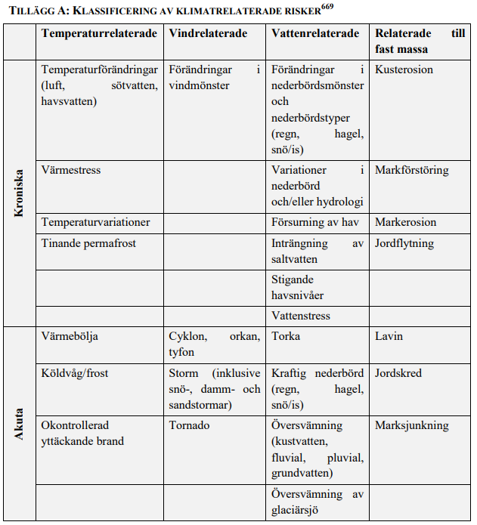
TILLÄGG A: KLASSIFICERING AV KLIMATRELATERADE RISKER

